画面フロー
アプリ基本設計書 |  |  |  | 担当者 | きらぼし |  | 確認日

 |  |  |  |  | DNX | 武山 | 確認日 | 2021-04-28

画面コード | M2098M01 | フロー名 | 環境設定/モバイルOTP/表示

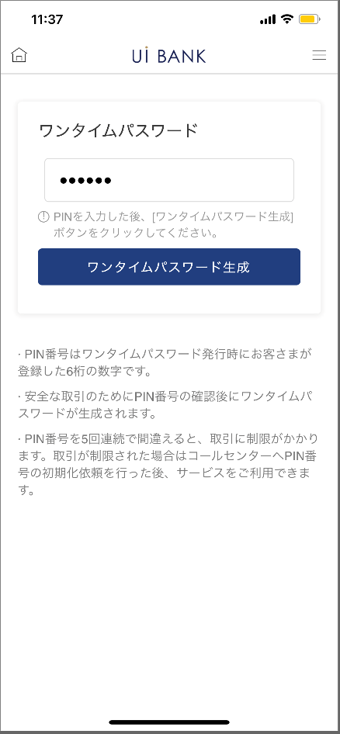 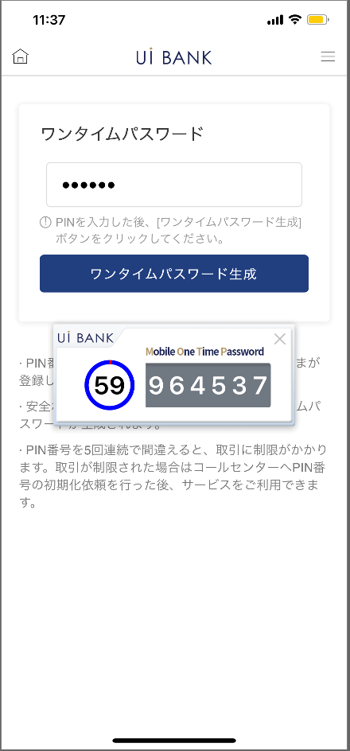

☆

補足説明：
☆：UI銀行様のロゴ挿入に影響し表題のタイトルにロゴが挿入されています。 最新版のものではデザインの関係上「ワンタイムパスワード表示」とタイトル表記しております。 希望の文言等ございましたらご相談いただけますと幸いです。

M2098M01_画面レイアウト
アプリ基本設計書 |  |  |  |  |  |  |  |  | 担当者 | きらぼし |  |  | 確認日

 |  |  |  |  |  |  |  |  |  | DNX | 武山 |  | 確認日 | 2021-04-28

要件充足表No. | 48 | カテゴリ | App PKG | Lvel 1 | Lvel 2 | Lvel 3 |  | Lvel 4 | Lvel 5
 |  |  |  | モバイルアプリ | セキュリティ | モバイルOTP

要件充足表No. | - | カテゴリ | AITHERPKG | Lvel 1 | Lvel 2 | Lvel 3 |  | Lvel 4 | Lvel 5
 |  |  |  | - | - | -

画面コード | M2098M01 | 画面名 | 環境設定/モバイルOTP/表示

画面レイアウト： |  |  |  |  |  |  | 画面説明：

 |  |  |  |  |  |  | - 本画面でモバイルOTPを表示可能。 - PC上でログインしている場合の使用を想定した画面。

1
2
3
4
5

 |  |  |  |  |  |  | 項目説明

 |  |  |  |  |  |  | 項番 | 操作 | 選択肢/入力内容 |  |  | 備考 |  | AiTHERとの連携 (参照元データ)

 |  |  |  |  |  |  | 1 | － | 常時表示 |  |  | - |  | -
 |  |  |  |  |  |  | 2 | 入力 | PIN番号6桁入力 |  |  | - |  | -
 |  |  |  |  |  |  | 3 | － | 常時表示 |  |  | - |  | -
 |  |  |  |  |  |  | 4 | － | 常時表示 |  |  | - |  | -
 |  |  |  |  |  |  | 5 | － | 自動表示 |  |  | - |  | -
 |  |  |  |  |  |  | 6
 |  |  |  |  |  |  | 7
 |  |  |  |  |  |  | 8
 |  |  |  |  |  |  | 9
 |  |  |  |  |  |  | 10
 |  |  |  |  |  |  | 11
 |  |  |  |  |  |  | 12
 |  |  |  |  |  |  | 13
 |  |  |  |  |  |  | 14
 |  |  |  |  |  |  | 15
 |  |  |  |  |  |  | きらぼし様コメント & デザイン変更コメント(要件定義書参照) |  |  |  |  |  |  | 対応確認
 |  |  |  |  |  |  | No. | 内容
 |  |  |  |  |  |  | 1 | 「モバイルOTP」「OTPパスワード」「Mobile One Time Password」等の表記を、すべて「ワンタイムパスワード」に統一したい。 |  |  |  |  |  | 項番1.3.4.5 対応済
 |  |  |  |  |  |  | 2
 |  |  |  |  |  |  | 3
 |  |  |  |  |  |  | 4
 |  |  |  |  |  |  | 5
 |  |  |  |  |  |  | 6
 |  |  |  |  |  |  | 7
 |  |  |  |  |  |  | 8
 |  |  |  |  |  |  | 9
 |  |  |  |  |  |  | 10

